Projekta dati
Projekta dati |  |  |  | izvēlnes šūnas, kuras jāaizpilda obligāti |  |  |  |  |  |  | Daļiņu PM2,5 emisijas samazinājums (daļiņu PM2,5 emisiju samazinājums, īstenojot projektu (t/gadā)). NB! Rezultātu norāda projekta iesniegumā! ↓
 |  |  |  | šūnas, kuras jāaizpilda obligāti
 |  |  |  | izvēlnes šūnas, kuras jāaizpilda ja nepieciešams
 |  |  |  | šūnas, kuras jāaizpilda, ja nepieciešams |  |  |  |  |  |  | #DIV/0!

 | Projekta ēkas vai dzīvokļa adrese ►►► |  |  |  |  |  |  |  |  |  | Plānotās iekārtas max jauda (indikatīvi)► |  |  |  |  | #DIV/0! | kW
 | Projekta ēkas (dzīvojamās ēkas) vai dzīvokļa apkurināmā platība ►►► |  |  |  |  |  |  | m2 | Neatbilst
 | Vidējā iekštelpu temperatūra apkures periodā ►►► |  |  |  |  |  |  | *C |  |  |  | Plānoto saules paneļu jauda (min 1.0 - max 11.1) (ja attiecināms) ►►► |  |  |  |  | kW
 | Esošās iekārtas nominālā jauda (ja zināms) ►►► |  |  |  |  |  |  | kW |  |  |  | Pēdējā kalendārā gada elektrības patēriņš (attiecināms, ja plāno saules paneļus)►►► |  |  |  |  | kWh/gadā

 |  | Kurināmais, 1. veids (obligāti) |  |  |  |  |  |  |  | Kurināmais, 2. veids (attiecināms, ja ietekme >30%) |  |  |  | Jauna siltumsūkņa elektrības patēriņa pieņēmums pie minimālās efektivitātes koeficienta 3.0 ►►► (sezonālais efektivitātes koeficients) NB! šūnu aizpilda manuāli, ja izmantotie dati ir dokumentāli pamatoti) |  | #DIV/0!
Izvēlnē norāda kurināmo► |  | Malka (51% mitrums) |  |  |  |  |  |  |  |  |  |  |  |  |  |  | kWh/gadā
Izvēlnē norāda iekārtas veidu► |  | Koksnes biomasas krāsns (mūra, akumulējošā, piemēram, podiņkrāsns)
Izvēlnē norāda kurināmā izskaitīto mērvienību► |  | ber.m3 |  |  |  |  |  |  |  |  |  |  |  | Pašpatēriņa īpatsvars (jābūt virs 80%) NB! Aptuvens aprēķins, iesniedzējs ir atbildīgs par MK noteikumu 44.punkta nosacījumu ievērošanu! Aicinām konsultēties ar nozares speciālistiem. |  | #DIV/0!
Norāda kurināmā patēriņu uzskaitītajās mērvienībās ► |  | 2021 |  | ber.m3 |  |  |  |  |  | 2021 |  | 0 |  |  |  |  | %
 |  | 2022 |  | ber.m3 |  |  |  |  |  | 2022 |  | 0
 |  | 2023 |  | ber.m3 |  |  |  |  |  | 2023 |  | 0
Vidējais naturālā kurināmā patēriņš gadā► |  |  | #DIV/0! | ber.m3 | Ievadiet kurināmā datus par pēdējiem 3 gadiem! |  |  |  |  |  | 0 | 0
Kurināmā zemākais sadegšanas siltums► NB! šūnu aizpilda manuāli, ja izmantotie dati ir dokumentāli pamatoti |  |  | 2.147 | MWh/ber.m3 |  |  |  |  |  |  | 0 | #N/A
Iekārtas lietderības koeficients► NB! šūnu aizpilda manuāli, ja lietderības koeficients ir dokumentāli pamatojams |  |  | 0.65 |  |  |  |  |  |  |  | 0
Mērvienības konversija► |  |  | 2.5 |  | emisijas faktors (g/MWh) |  | PM2,5 daļiņas (t/gadā) |  |  |  | 1 |  | emisijas faktors (g/MWh) |  | PM2,5 daļiņas (t/gadā)
 | Apkures patēriņš► |  | #DIV/0! | MWh gadā | 2664 |  | #DIV/0! |  |  | #DIV/0! | 0.000 | MWh gadā | 0 |  | #DIV/0!

 |  |  |  |  |  | Esošā situācija |  |  |  |  |  |  |  |  | Plānotā situācija
Projekta īstenošanas dzīvojamās mājas vai dzīvokļa apkures patēriņš► |  |  |  |  |  | #DIV/0! |  | MWh gadā |  | Projekta īstenošanas dzīvojamās mājas vai dzīvokļa apkures patēriņš ► NB! Gadījumā, ja nav pielīdzināms esošajai situācijai, tad pamatotu aprēķinu veic sertificēts energoauditors. Sertificētā energoauditora aprēķinu pievieno projekta iesniegumam |  |  |  |  | #DIV/0! | MWh gadā
Projekta īstenošanas dzīvojamās mājas vai dzīvokļa īpatnējais apkures patēriņš► |  |  |  |  |  | #DIV/0! |  | kWh/m2 gadā |  | NB! Šūnā izvēlas MK noteikumu 42.1, 42.2., 42.3., 42.4. apakšpunktā minēto iekārtu ► |  |  |  |  | 42.2. siltumsūkņa (zeme–ūdens, ūdens–ūdens vai gaiss–ūdens) iegāde
Dzīvojamā māja atbilst apkures patēriņa E klasei vai efektīvākai klasei ► NB! Informācija šūnā ir attiecināma tikai, ja dati ir par visu dzīvojamo māju |  |  |  |  |  | #DIV/0! |  |  |  |  | emisijas faktors ► |  |  |  | 0 | g/MWh
Daļiņu PM2,5 emisijas pirms projekta īstenošanas ► |  |  |  |  |  | #DIV/0! |  | t/gadā |  | Daļiņu PM2,5 emisijas pēc projekta īstenošanas ► |  |  |  |  | #DIV/0! | t/gadā

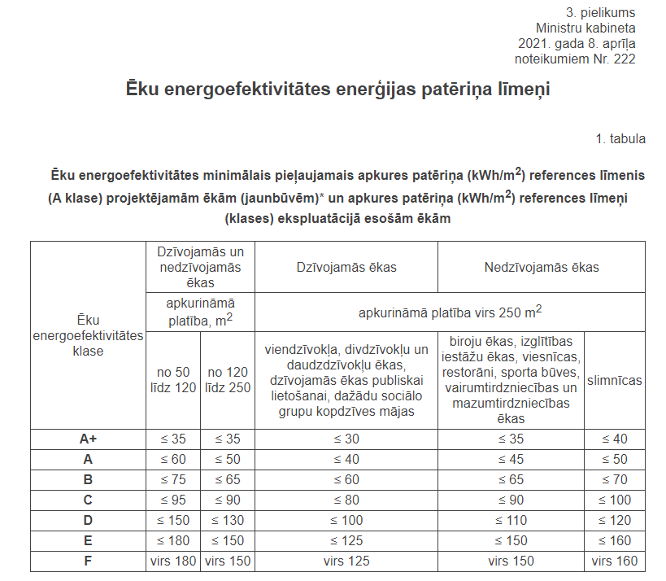

 |  |  |  |  | KK 4.3.punkti | 0

